Instructions
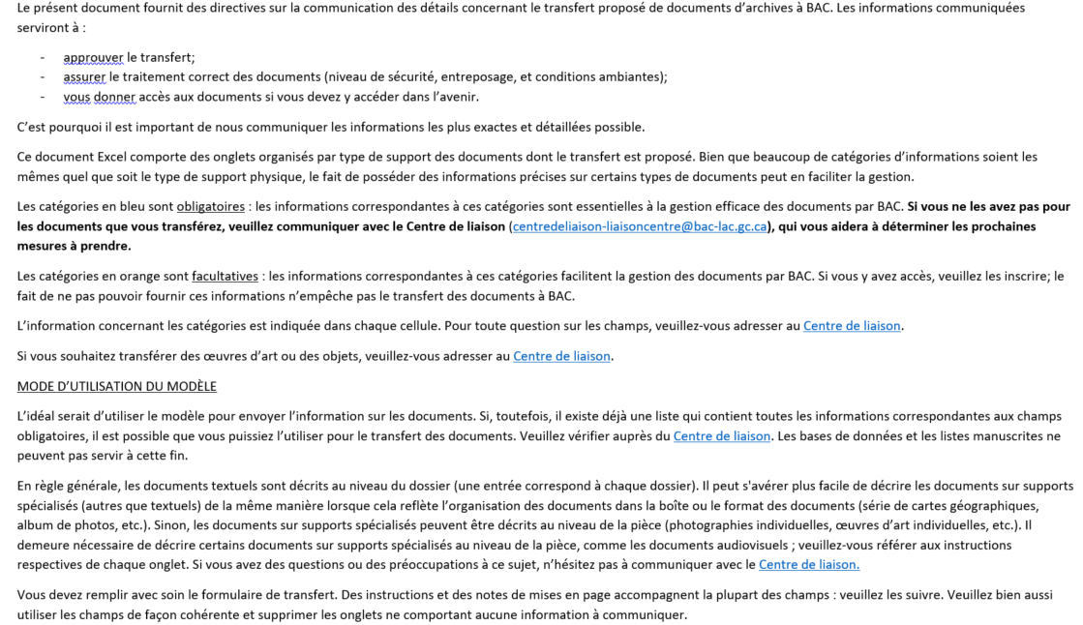
EMAIL | centredeliaison-liaisoncentre@bac-lac.gc.ca

